Лист1
 | Сравнительная таблица по характеристикам оборудования

 | 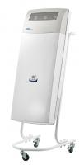 | 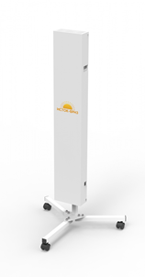 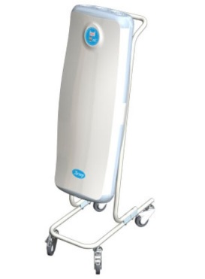 |  | 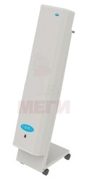
Наименование модели облучателя-рециркулятора | ОРБ-2П «POZIS» | Дезар-4 | ИСТОК‑БРИЗ 120 | МСК-911.1Б на передвижной платформе, с блоком управления
Производитель |  | АО "Кронт-М" | Группа компаний "Исток-аудио" | ООО "Медстальконструкция"
Производительность, м3/ч | 100 | 100±10 | до 120 | 100
Бактерицидная эффективность, % | 99.9 | 99% | 95-99,9% (в зависимости от времени и категории помещения) | 99.9
Суммарная мощность ламп, Вт, не менее | 5 х 15 | 3 х 15 | 2 х 30 | 2 х 30
Суммарная мощность ультрафиолетового излучения бактерицидных ламп, Вт, не менее | 24 | - | 6.9 | 12.6
Срок службы ультрафиолетовых ламп, час | 9000 | 9000 | 9,000 | 10800
Потребляемая мощность, Вт | 95 | 60 | 75 | не более 110
Корректированный уровень звуковой мощности, не более, дБА | 40 | 40 | 40 | 45
Габариты (В*Ш*Г), мм | 1015х366х630 мм | 1210x370x580 | 1114,5х194х86,6 | 1080х300х130
Масса, кг, не более | 10.5 | 10 | 9 | 16
Гарантия, год | 2 | 2 | 1 | 1
Наличие регистрационного удостоверения | наличие | наличие | наличие | наличие
Ориентировочная стоимость, руб. | 23,712.00 | нет информации | 15558.82 | 14392.5

